ДорИнвест
Ответственный за обновление:
(Фамилия Имя Отчество)
(Подпись)
Ответственный за контроль исполнения:
СПРАВОЧНИК ОБОРУДОВАНИЯ - ДорИнвест
(Фамилия Имя Отчество)
(Подпись)
С ДП.005-01

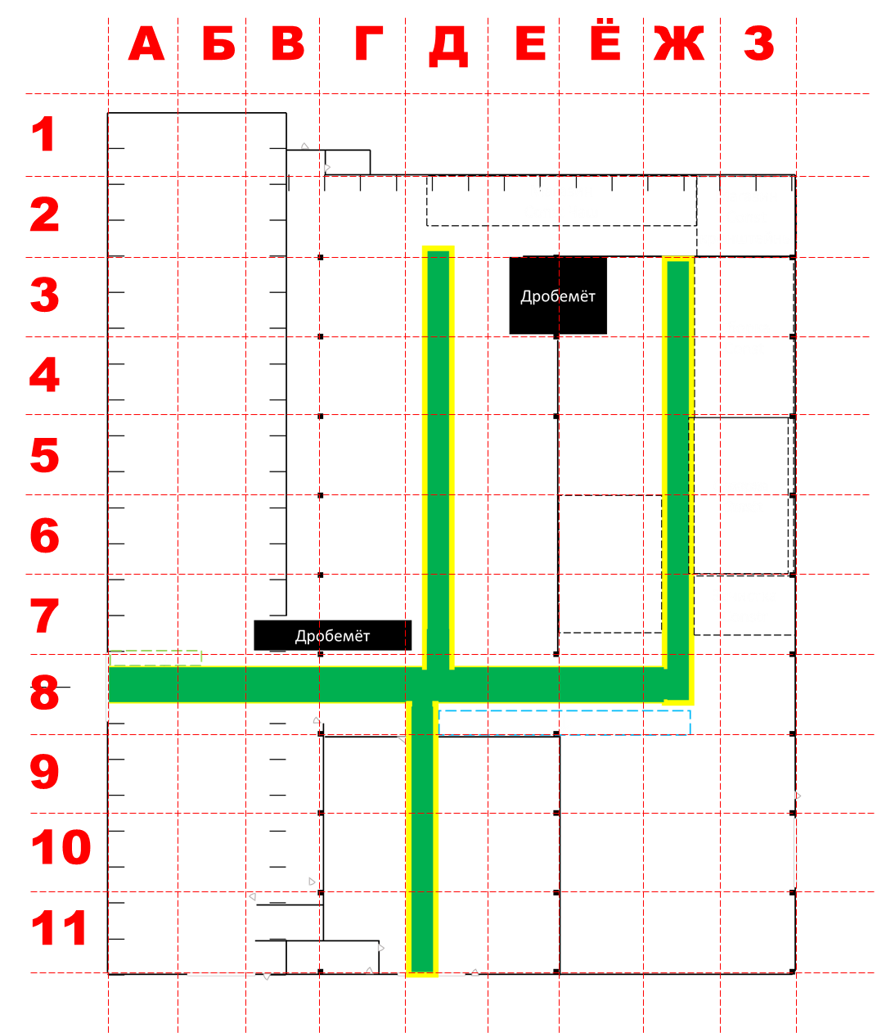

 | Оборудование Цеха ДорИнвест |  |  |  | Рабочее место где находится |  | Выполняемая операция из 1С (какая операция из МК делается на этом оборудование) | Доступный ресурс оборудования |  |  | Дополнительный комментарии (если есть)
п/п | Наименование оборудования | Тип оборудования | Подразделение | Состояние оборудования | Название участка (как сами называете) | Адрес по схеме (номер квадрата где находиться оборудование), если оборудование больше квадрата, то указывается только один из несколько, куда оно попадает |  | Сколько часов работает оборудование в сутки | Сколько сотрудников работает на оборудование в одну смену | график работ на оборудование
1 | Установка дробеметная с рольгангами 2006 г.в, инв.№000489903/0000277 | Дробеструйная обработка | Отдел покраски | Нужно восстанавливать обшивку | Дробемет проходной | 7-В, 7-Г | Очистка дробеметная/ очистка дробеметная(двойная) | 10 | 1 | Ежедневно 7/7
2 | Установка для промывки краскопультов Drester 3600(участок покраски) | Чистка поляризаторов | Отдел покраски |  | Покраска | 9.10.11-Г.Д.Е | Покраска 1К/ покраска 2К/ Покраска КО 1 День/ Маркировка | 17 | 2 | 15/15 - 2 чел 5/2 - 1 человек | 2 человека 15/15; 1 Человек 5/2
3 | Камера пескоструйная; Установка абразивоструйная напорного типа DSG-200 (200л, 8,3bar) | Отдел покраски | Отдел покраски |  | Пескоструй | 3-Е, 3-Ё | Очистка пескоструйная | 7 | 1 | 5/2
4 | Вытяжные блоки (3 шт.) без шильдов | Вентиляция | Отдел покраски | Нет шильда | Покраска | 10-Е, 11-Д, 10-Г | Покраска 1К/ покраска 2К/ Покраска КО 1 День | 17 | 2 | 15/15 - 2 чел 5/2 - 1 человек | 2 человека 15/15; 1 Человек 5/2
5 | Гидростанция для проверки | Гидравлика, испытания | Сборка габаритных изделий | Нет шильда | Сборка НО (финальная) | 4-А, 5-А | Сборка КО 1 день/ Слесарная/Сборка/Маркировка | 17 | 2 | 7/7 - 2 чел 5/2 - 1 чел | 2 человека 7/7; 1 Человек 5/2
6 | Маленький сверлильный станок ELITECH | Сверловочный | Сборка габаритных изделий | Нет шильда | Сборка НО (финальная) | 4-А, 5-А
7 | Аппарат сварочный HUGONG | Прихватки, Сварка | Коммуналка | Нет шильда | Сборка перед сваркой | 7-А | Сварка коммунального оборудования/Сварка коммунального оборудования 1 день/Сварка коммунального оборудования 2 дня/ | 10 | 1 | 7/7 - 2 чел
8 | Аппарат сварочный ESAB Aristo Mig 5000iw зав.№941-109-0577, Польша, инв. №000769849 | Коммуналка | Коммуналка |  | Участок сборки/сварки | А-6 | Сварка коммунального оборудования/Сварка коммунального оборудования 1 день/Сварка коммунального оборудования 2 дня/ | 7 | 1 | 5/2
9 | Аппарат сварочный ESAB Warrior Feed 304w зав.№512-903-6840, 2019 г.в., инв.№000577318 | Коммуналка | Коммуналка |  | Участок сборки/сварки | В-6 | Сварка коммунального оборудования/Сварка коммунального оборудования 1 день/Сварка коммунального оборудования 2 дня/ |  |  |  | Пока нет сотрудника
10 | Сварочный позиционер ESSAB 750 AHMA, зав.№A9596, инв.№000346381 | Позиционер | Шнековые секции |  | Участок сборки/сварки | 4-Ё | Сборка сварка шнековой секции | 10 | 2 | 7/7 - 2 чел
11 | Аппарат сварочный ESAB Aristo Mig 5000iw зав.№551-805-2287, 2013 г.в., инв.№00-000290 | Сварочный аппарат | Шнековые секции |  | Участок сборки/сварки | 4-Ё | Сборка сварка шнековой секции | 10 | 2 | 7/7 - 2 чел
12 | Аппарат сварочный ESAB Warrior Feed 304w зав.№540-841-0038 | Сварочный аппарат | Construction | Нет шильда | Участок сборки/сварки | З-4 | Сборка ковша 1 день/Сварка ковша 1 день/Сборка чаши ковша (У)/Сварка чаши ковша (У)/Сварка коммунального оборудования/Сварка коммунального оборудования 1 день/Сварка коммунального оборудования 2 дня/Изготовление ковша/Изготовление ковша 40-60т/Изготовление ковша BHL/Изготовление подвески/Изготовление рыхлителя RS-15-30/Изготовление фронт./телескоп. ковша <2м3/Изготовление фронт./телескоп. ковша >2м3/Установка кронштейна (У) | 10 | 1 | 7/7 - 2 чел | Стапель
13 | Аппарат сварочный LINCOLN ELECTRIC LF 35, СМ-505, зав.№P1111100181, 2015 г.в., инв.№000313377/002058 | Сварочный аппарат | Construction |  | Участок сборки/сварки | З-5 | Сборка ковша 1 день/Сварка ковша 1 день/Сборка чаши ковша (У)/Сварка чаши ковша (У)/Сварка коммунального оборудования/Сварка коммунального оборудования 1 день/Сварка коммунального оборудования 2 дня/Изготовление ковша/Изготовление ковша 40-60т/Изготовление ковша BHL/Изготовление подвески/Изготовление рыхлителя RS-15-30/Изготовление фронт./телескоп. ковша <2м3/Изготовление фронт./телескоп. ковша >2м3/Установка кронштейна (У) | 10 | 1 | 7/7 - 2 чел | Стапель
14 | Аппарат сварочный ESAB Aristo Mig 5000iw зав.№950-845-0205, 2019 г.в., инв.№000580690 | Сварочный аппарат | Construction |  | Участок сборки/сварки | Ё-5 | Сборка ковша 1 день/Сварка ковша 1 день/Сборка чаши ковша (У)/Сварка чаши ковша (У)/Сварка коммунального оборудования/Сварка коммунального оборудования 1 день/Сварка коммунального оборудования 2 дня/Изготовление ковша/Изготовление ковша 40-60т/Изготовление ковша BHL/Изготовление подвески/Изготовление рыхлителя RS-15-30/Изготовление фронт./телескоп. ковша <2м3/Изготовление фронт./телескоп. ковша >2м3/Установка кронштейна (У) | 10 | 1 | 7/7 - 2 чел
15 | Аппарат сварочный LINCOLN ELECTRIC СМ-505, СМ-505, зав.№P112010346, 2012 г.в., инв.№000128546 | Сварочный аппарат | Construction |  | Участок сборки/сварки | 6-Ё | Сборка ковша 1 день/Сварка ковша 1 день/Сборка чаши ковша (У)/Сварка чаши ковша (У)/Сварка коммунального оборудования/Сварка коммунального оборудования 1 день/Сварка коммунального оборудования 2 дня/Изготовление ковша/Изготовление ковша 40-60т/Изготовление ковша BHL/Изготовление подвески/Изготовление рыхлителя RS-15-30/Изготовление фронт./телескоп. ковша <2м3/Изготовление фронт./телескоп. ковша >2м3/Установка кронштейна (У)
16 | Аппарат сварочный ESAB Aristo Mig 5000iw зав.№950-626-0114, 2018 г.в., инв.№000551316 | Сварочный аппарат | Construction |  | Участок сборки/сварки | 7-Ё | Сборка ковша 1 день/Сварка ковша 1 день/Сборка чаши ковша (У)/Сварка чаши ковша (У)/Сварка коммунального оборудования/Сварка коммунального оборудования 1 день/Сварка коммунального оборудования 2 дня/Изготовление ковша/Изготовление ковша 40-60т/Изготовление ковша BHL/Изготовление подвески/Изготовление рыхлителя RS-15-30/Изготовление фронт./телескоп. ковша <2м3/Изготовление фронт./телескоп. ковша >2м3/Установка кронштейна (У)
17 | Сварочный позиционер ESSAB 7000 AHMA, зав.№A9268, 2001 г.в., инв.№000150557 | Позиционер | Construction |  | Участок сборки/сварки | 7-Ё | Сборка ковша 1 день/Сварка ковша 1 день/Сборка чаши ковша (У)/Сварка чаши ковша (У)/Сварка коммунального оборудования/Сварка коммунального оборудования 1 день/Сварка коммунального оборудования 2 дня/Изготовление ковша/Изготовление ковша 40-60т/Изготовление ковша BHL/Изготовление подвески/Изготовление рыхлителя RS-15-30/Изготовление фронт./телескоп. ковша <2м3/Изготовление фронт./телескоп. ковша >2м3/Установка кронштейна (У)
18 | Пост Зачистки: маленький сварочный ESSAB EMP 255ic, зав.№735-836-0014 | Construction | Construction | Нет шильда | Зачистка | Ё-7 | Зачистка/Слесарная/ | 7 | 1 | 5/2 - 1чел.
19 | Станок горизонтально-расточной 2А622Ф4 зав.№351, 1979 г.в., инв.№000001932 | Construction | Construction |  | Участок сборки/сварки | З-9 | Фрезерная/Сверлильная/Напрессовывание/Зенковка/Расточная/Токарная/Фрезерная обработка основания | 7 | 1 | 5/2
20 | Гидростанция для проверки | Гидравлика, испытания | ИБС | Нет шильда | ИБС сварка | 6-З, 7-З | Сварка ИБС
21 | Станок для гибки труб | Трубогиб | ИБС | Нет шильда | ИБС сварка | 6-З, 7-З | Сварка ИБС
22 | Аппарат сварочный HUGONG | Сварочный аппарат | ИБС | Нет шильда | ИБС сварка | 6-З, 7-З | Сварка ИБС
23 | Сварочный позиционер BHBY-50 (5т), зав.№250223D050V007, 2025 г.в. | Позиционер | ИБС | Нет шильда | ИБС сварка | 6-З, 7-З | Сварка ИБС
24 | Аппарат сварочный GIGANT IGBT MIG-250 | Прихватки, Сварка | ИБС | Нет шильда | ИБС Сборка | 6-З, 7-З | Сварка ИБС
25 | Компрессор Atlas Copco GA-75 YA584 (75kW, 10 bar) зав.№AII463843, 1998 г.в., инв.№000503866/00-000307
26 | Компрессор Atlas Copco GA-75P (75kW, 8 bar) зав.№AP1610842, 2010 г.в., инв.№000647215/00-000255
27 | Осушитель рефрижераторный OB 110, зав.№2H1911150018, г.в. 2019, инв.№000710969/00-000254
28 | Ресивер (0.9 м3) вертикальный 3 |  |  | Нет шильда
29 | Ресивер (0.9 м3) вертикальный 4 |  |  | Нет шильда
30 | Электроштабелёр
31 | Газовый резак
32 | Аппарат сварочный TransSteel 5000, зав.№20122231, 2018 г.в., инв.№000070173/000130 |  |  |  |  |  |  |  |  |  | Резерв?

